Gràfics
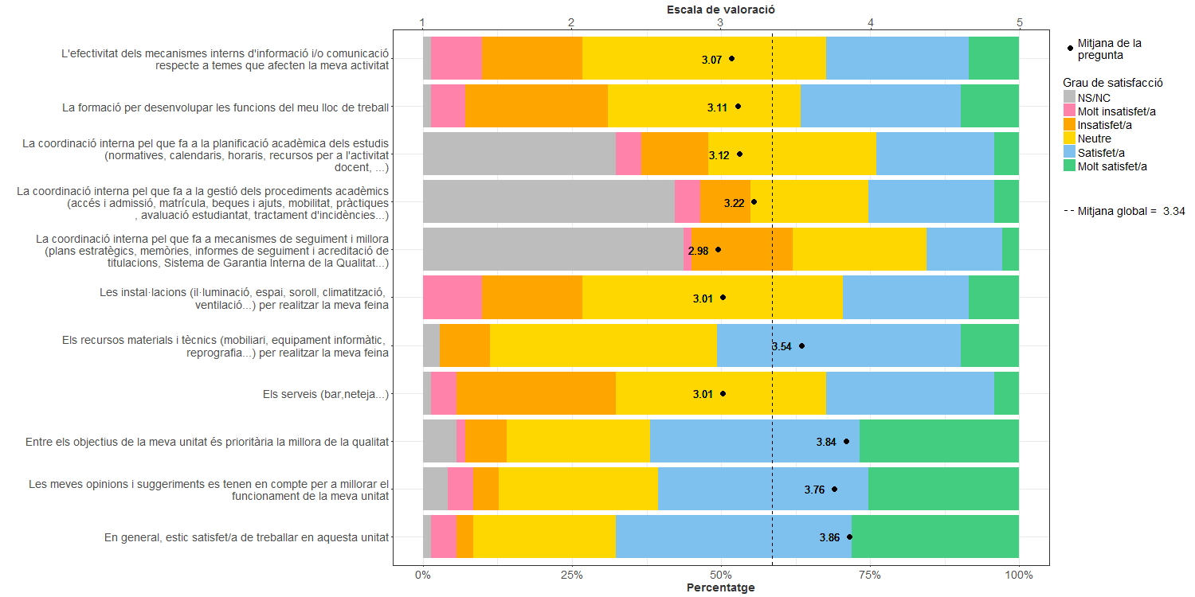
Enquesta de satisfacció del PAS de l'Escola Tècnica Superior d'Enginyeria Industrial de Barcelona

Indica el teu grau de satisfacció amb:

